1
北京探路者户外用品股份有限公司核价单
款式图 | 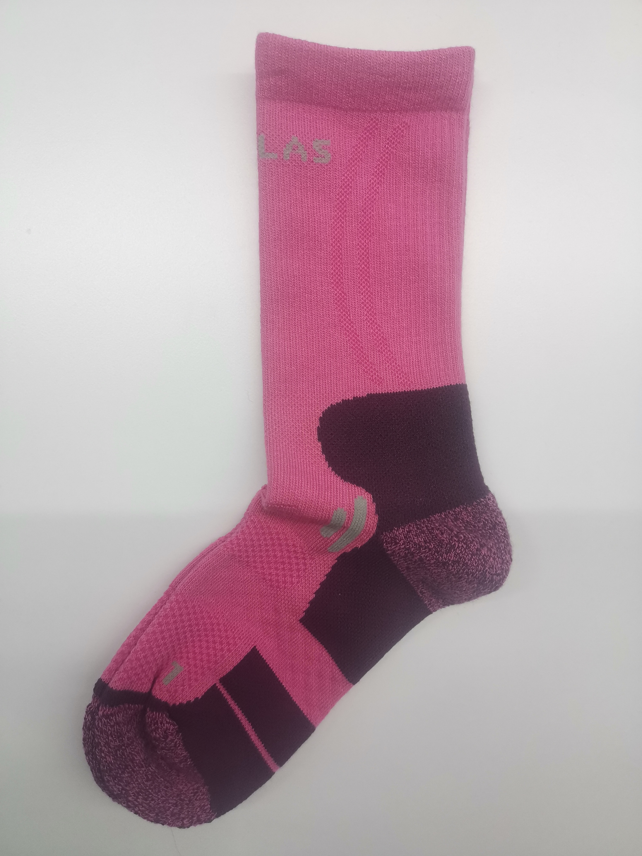 贴上正反面款式图、或者照片 |  |  |  |  | 款式名称： | COOLMAX户外徒步袜 （144N自动对目缝头，任意毛圈） |  | 渠道： |  | 开发季： |  | 生产工厂：
 |  |  |  |  |  | 成衣编号： | XXX |  | 品牌： |  | 开发类型： |  | 生产数量：
 |  |  |  |  |  | 设计师： | XXX |  | 事业部： |  | 开发工厂： | 悍将/东方百富 | 审核日期：
 |  |  |  |  |  | 开发员： | XXX |  | 系列： | COOLMAX户外 | 制单日期： | 2022-02-22
 | 物 料 信 息 |  |  |  |  |  |  |  | 采 购 信 息
序号 | 物料类型 | 物料名称 | 物料编号 | 成分 | 应用部位 | 规格1（面料可裁幅宽、辅料型号等） | 规格2（面料克重、辅料长度等） | 单位 | 单耗 | 损耗 | 单价 | 金额(元) | 费用占比 | 供应商
1 | 面料 | 32S/1 50COOLMAX/50棉吸湿抗菌 |  |  | 大身 |  |  | kg | 0.040 | 125% | 83.0000000 | ¥4.15 | 43.75%
1 | 面料 | 莱卡氨纶 |  |  | 大身 |  |  | kg | 0.006 | 125% | 32.0000000 | ¥0.24 | 2.53%
1 | 面料 | 莱卡橡筋 |  |  | 大身 |  |  | kg | 0.005 | 125% | 65.0000000 | ¥0.41 | 4.28%
2 | 辅料 |  |  |  |  |  |  |  |  | 100% | 0.3000000 | ¥0.00 | 0.00%
3 | 拉链 |  |  |  |  |  |  |  |  | 100% | 0.4000000 | ¥0.00 | 0.00%
4 | 吊牌及包装 |  |  |  |  |  |  |  |  | 100% | 0.5000000 | ¥0.00 | 0.00%
5 | 厂供物料 |  |  |  |  |  |  |  |  | 103% | 0.6000000 | ¥0.00 | 0.00%
6 | OEM款式 | LOP价格(织造工缴+后道包装定型配袜+税金+利润+运费+管理费) |  |  |  |  |  |  | 4.690 | 100% | 1.0000000 | ¥4.69 | 49.44%
7 | 最低起订量 | 2400双/款/颜色/尺码 | 报价不含包装辅料 |  |  |  |  |  |  |  |  | ¥9.49

 | 行数可自行添加；LOP按照5000-7999件的订单量计算。 运费参考：仓库地点天津、太仓各占一半. 物料类型一列可更改内容。

2
北京探路者户外用品股份有限公司核价单
款式图 | 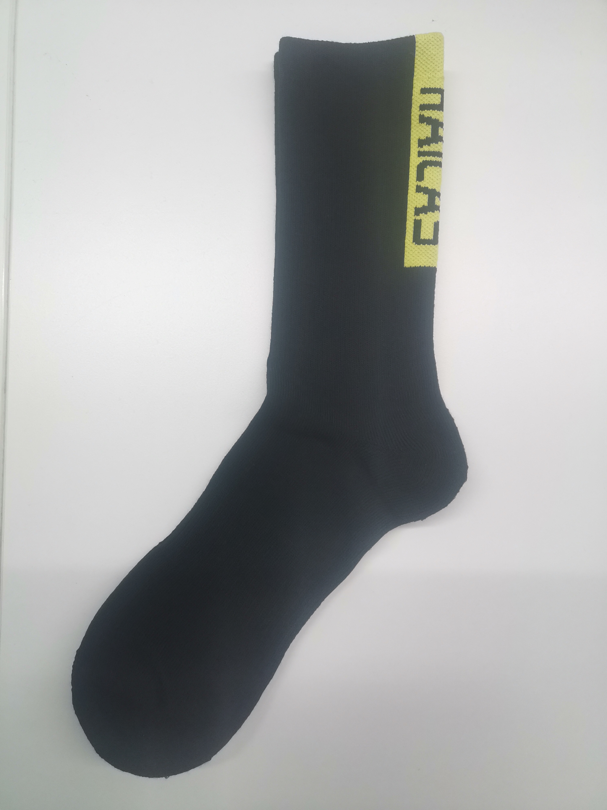 贴上正反面款式图、或者照片 |  |  |  |  | 款式名称： | COOLMAX户外徒步袜 （144N自动对目缝头，头跟毛圈） |  | 渠道： |  | 开发季： |  | 生产工厂：
 |  |  |  |  |  | 成衣编号： | XXX |  | 品牌： |  | 开发类型： |  | 生产数量：
 |  |  |  |  |  | 设计师： | XXX |  | 事业部： |  | 开发工厂： | 悍将/东方百富 | 审核日期：
 |  |  |  |  |  | 开发员： | XXX |  | 系列： | COOLMAX户外 | 制单日期： | 2022-02-22
 | 物 料 信 息 |  |  |  |  |  |  |  | 采 购 信 息
序号 | 物料类型 | 物料名称 | 物料编号 | 成分 | 应用部位 | 规格1（面料可裁幅宽、辅料型号等） | 规格2（面料克重、辅料长度等） | 单位 | 单耗 | 损耗 | 单价 | 金额(元) | 费用占比 | 供应商
1 | 面料 | 32S/1 50COOLMAX/50棉吸湿抗菌 |  |  | 大身 |  |  | kg | 0.034 | 115% | 83.0000000 | ¥3.25 | 40.68%
1 | 面料 | 莱卡氨纶 |  |  | 大身 |  |  | kg | 0.005 | 115% | 32.0000000 | ¥0.18 | 2.31%
1 | 面料 | 莱卡橡筋 |  |  | 大身 |  |  | kg | 0.004 | 115% | 65.0000000 | ¥0.30 | 3.75%
2 | 辅料 |  |  |  |  |  |  |  |  | 100% | 0.3000000 | ¥0.00 | 0.00%
3 | 拉链 |  |  |  |  |  |  |  |  | 100% | 0.4000000 | ¥0.00 | 0.00%
4 | 吊牌及包装 |  |  |  |  |  |  |  |  | 100% | 0.5000000 | ¥0.00 | 0.00%
5 | 厂供物料 |  |  |  |  |  |  |  |  | 103% | 0.6000000 | ¥0.00 | 0.00%
6 | OEM款式 | LOP价格(织造工缴+后道包装定型配袜+税金+利润+运费+管理费) |  |  |  |  |  |  | 4.250 | 100% | 1.0000000 | ¥4.25 | 53.27%
7 | 最低起订量 | 2400双/款/颜色/尺码 | 报价不含包装辅料 |  |  |  |  |  |  |  |  | ¥7.98

 | 行数可自行添加；LOP按照5000-7999件的订单量计算。 运费参考：仓库地点天津、太仓各占一半. 物料类型一列可更改内容。

